Hole 정보
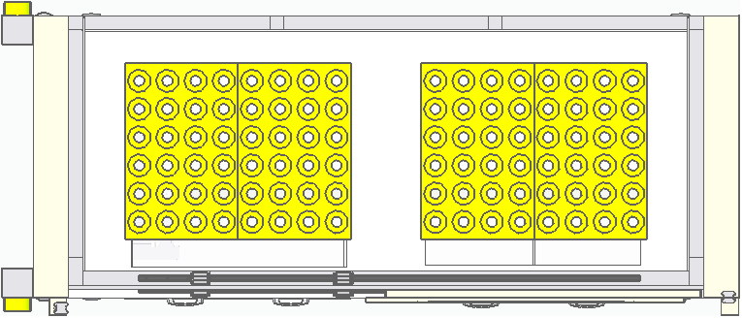
LEFT TRAY
RIGHT TRAY
FRONT DOOR
P1
P2
P3
P4
P5
P6
P7
P8
P9
P10
P11
P12
P13
P14
P15
P16

-> 1~6 Y축으로 진행 하여 96 까지 진행

-> L또는 R Door Open 간섭으로 인한 48단위로 구분

